集計結果
Dawn Center 前期 アンケート集計
ご利用アンケート集計結果について
☆アンケート回収期間 令和４年６月１日 ～ 令和４年７月３１日
☆回収枚数 ８６枚

① ドーンセンターご利用のきっかけ
定期利用 | 過去利用あり | 知人の紹介 | 口コミ | ﾄﾞｰﾝｾﾝﾀｰHP | 大阪府HP | 青少年活動財団HP | ドーン財団HP | 新聞・広告 | SNS | 他 （設立以来利用）
49 | 39 | 4 | 2 | 9 | 1 | 0 | 0 | 0 | 0 | 1

② ご利用頻度
初めて | 年に数回 | 月１回 | 月に数回 | 年に20回以上
5 | 57 | 9 | 3 | 9
② ご利用頻度
年に数回 | 57
月に数回 | 3
月１回 | 9
初めて | 5
年20回以上 | 9
① ドーンセンターご利用のきっかけ
ﾄﾞｰﾝｾﾝﾀｰHP | 9
その他 | 1
過去利用あり | 39
知人の紹介 | 4
口コミ | 2
大阪府HP | 1
定期利用 | 49

 |  |  |  |  | ③-1 ご利用者様と利用会場
 |  |  |  |  | 主催者として | 貸会場 | web会議 | 回答なし | 貸会議室 | ﾃﾚﾜｰｸ会議 | 無回答
 |  |  |  |  | 74 | 21 | 3 | 2 | 19 | 0

 |  |  |  |  | 参加者として | 貸会場 | web会議 | 貸会議室 | ﾃﾚﾜｰｸ会議 |  | 7
 |  |  |  |  | 24 | 12 | 1 | 16 | 0

③-1A 【主催者として】各会場のご利用内容
貸会場 | 21
ご利用会場の回答なし | 2
web会議 | 3
貸会議室 | 19
回答数：74
③-1B 【参加者として】各会場のご利用内容
貸会場 | 12
web会議 | 1
貸会議室 | 16
回答数：24

 |  |  | ③-2 ご利用サービス
 |  |  | ｺﾝｼｪﾙｼﾞｭｻｰﾋﾞｽの利用 | 情報ﾗｲﾌﾞﾗﾘｰの利用 | ｺﾐｭﾆﾃｨｽﾍﾟｰｽ | その他（別表参照） | ﾗｲﾌﾞﾗﾘｰｶﾌｪの利用 | １Fﾛﾋﾞｰｴﾝﾄﾚﾝｽ | 立体駐車場 | 地下NPO協働ﾌﾛｱ/ﾜｰｸｽﾃｰｼｮﾝ | 相談・ｶｳﾝｾﾘﾝｸﾞ | 10代中高生のためのｽﾍﾟｰｽ
 |  |  | 1 | 7 | 1 | 4 | 6 | 3 | 2 | 2 | 0 | 0

③-2 貸会場以外でのご利用内容
その他 （別表参照） | 4
情報ﾗｲﾌﾞﾗﾘｰの利用 | 7
ﾗｲﾌﾞﾗﾘｰｶﾌｪの利用 | 6
1Fﾛﾋﾞｰ・ｴﾝﾄﾗﾝｽ | 3
地下NPO協働ﾌﾛｱ/ﾜｰｸｽﾃｰｼｮﾝ | 2
ｺﾝｼｪﾙｼﾞｭｻｰﾋﾞｽの利用 | 1
立体駐車場 | 2
ｺﾐｭﾆﾃｨｽﾍﾟｰｽ | 1
数値は回答件数（複数回答あり）

⑤ ドーンセンターの総合満足度
満足 |  | 少し満足 |  | 普通 |  | 少し不満/不満
52 |  | 24 |  | 7 |  | 0

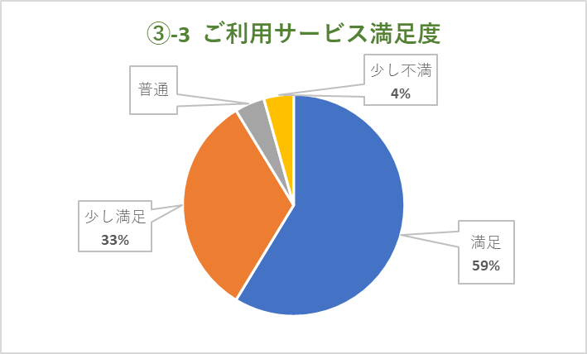

④ 施設サービスの満足度
 | 貸会議室 備品 | ﾎｰﾙ備品 | ﾊﾟﾌｫｰﾏﾝｽｽﾍﾟｰｽ備品 | 無料Wi-Fi/ﾈｯﾄ環境 | 受付対応 | 利用時間
満足 | 41 | 25 | 10 | 27 | 59 | 42
少し満足 | 9 | 1 | 1 | 6 | 4 | 12
普通 | 10 | 8 | 8 | 7 | 7 | 12
その他
コメント
少し不満 | 2 |  |  | 7 |  | 6
不満 |  |  |  | 3
利用なし | 14 | 26 | 34 | 17 | 2
その他 | ※その他に関するコメントは別表参照
④ 施設サービスの満足度
 | 満足 | 少し満足 | 普通 | 少し不満 | 不満 | 利用なし
貸会議室 備品 | 41 | 9 | 10 | 2 |  | 14
ﾎｰﾙ備品 | 25 | 1 | 8 |  |  | 26
ﾊﾟﾌｫｰﾏﾝｽｽﾍﾟｰｽ備品 | 10 | 1 | 8 |  |  | 34
無料Wi-Fi/ﾈｯﾄ環境 | 27 | 6 | 7 | 7 | 3 | 17
受付対応 | 59 | 4 | 7 |  |  | 2
利用時間 | 42 | 12 | 12 | 6

↑数値は回答数（複数回答あり）

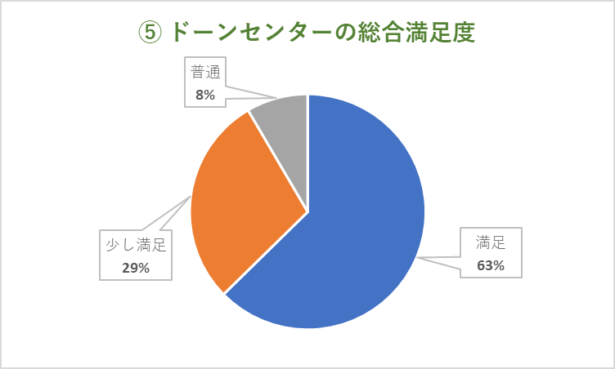
 | ⑤ ドーンセンターの総合満足度
 | 満足 | 少し満足 | 普通 | 少し不満/不満
 | 52 | 24 | 7 | 0

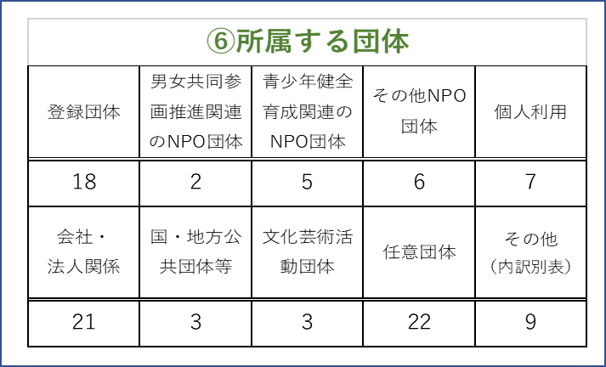

表の数字は回答数
（一部複数回答あり）

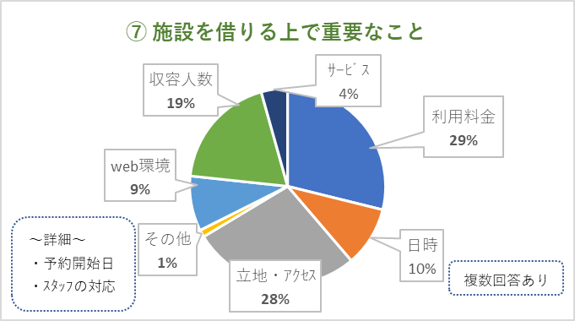
⑦ 施設を借りる上で重要なこと
利用料金 | 日時 | 立地・ｱｸｾｽ | その他 | web環境 | 収容人数 | ｻｰﾋﾞｽ
73 | 25 | 70 | 3 | 23 | 48 | 11

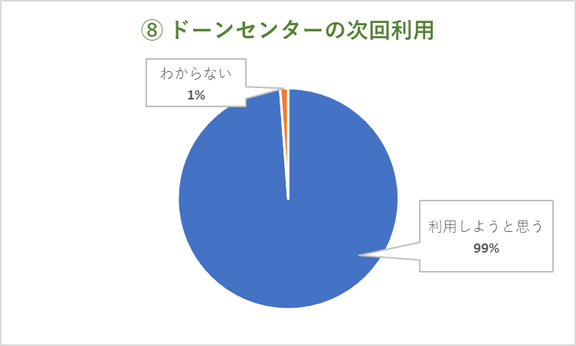
⑧ 次回も利用しようと思いますか
利用しようと思う |  | 思わない |  | わからない
85 |  | 0 |  | 1

